ST Drawing Part 1
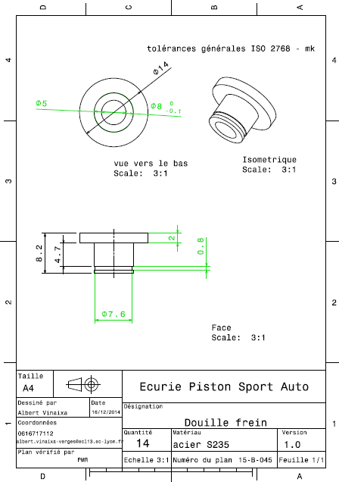
Drawing part : | ST 01001

